CollectiveAccess
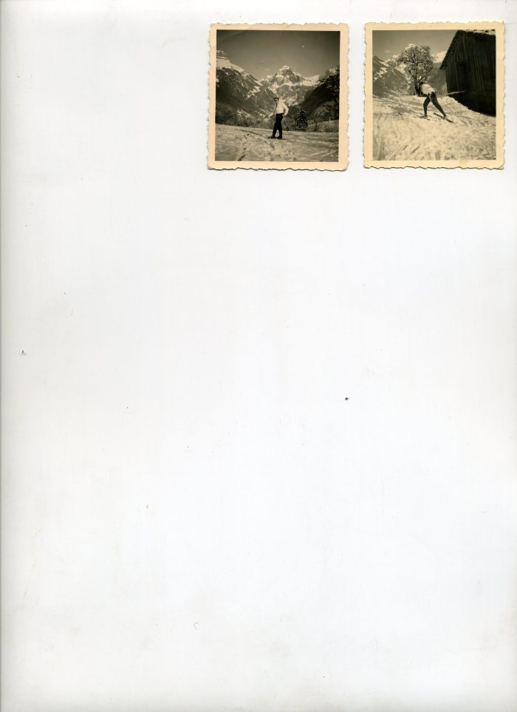
Image | Object | Description | Date
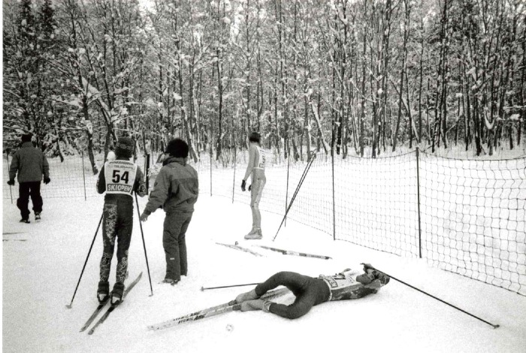 | Jeux Nordiques OPA édition 1996 (7-003) | Jeux Nordiques OPA hiver 1995/1996 Course de Ski de fond Montée du fer a Cheval
 | Photo de Robert RICHARD-POMET en ski de fond dans les années 40 (25-001) | Photo de Robert RICHARD-POMET en ski de fond dans les années 40

